图纸信息表
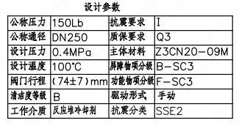
页码 | 表格名称 | 字段名称 | 字段值 | 标准字段名 | 标准字段值
1 | 设计参数 | 公称压力 | 150Lb
1 | 设计参数 | 公称通径 | DN250 | 阀门入口口径 | DN250
 |  |  |  | 阀门出口口径 | DN250
1 | 设计参数 | 设计压力 | 0.4MPa | 设计压力 | 0.4
1 | 设计参数 | 设计温度 | 100℃ | 设计温度 | 100
1 | 设计参数 | 阀门行程 | （74±7）mm
1 | 设计参数 | 清洁度等级 | B | 清洁度等级 | B
1 | 设计参数 | 工作介质 | 反应堆冷却剂 | 流体介质 | P
1 | 设计参数 | 抗震要求 | I | 抗震要求 | I
1 | 设计参数 | 质保要求 | Q3 | 物项质保等级 | Q3
1 | 设计参数 | 主体材料 | Z3CN20-09M
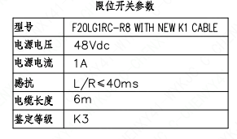
1 | 设计参数 | 屏障物项分级 | B-SC3 | 屏障物项分级 | B-SC3
1 | 设计参数 | 功能物项分级 | F-SC3 | 功能物项分级（可运行性） | F-SC3
 |  |  |  | 功能物项分级（完整性） | F-SC3
1 | 设计参数 | 驱动形式 | 手动 | 驱动类型 | Manual
1 | 设计参数 | 抗震分类 | SSE2 | 抗震分类 | SSE2
1 | 限位开关参数 | 型号 | F20LG1RC-R8 WITH NEW K1 CABLE
1 | 限位开关参数 | 电源电压 | 48Vdc
1 | 限位开关参数 | 电源电流 | 1A
1 | 限位开关参数 | 感抗 | L/R≤40ms
1 | 限位开关参数 | 电缆长度 | 6m
1 | 限位开关参数 | 鉴定等级 | K3 | 限位开关鉴定程序 | K3
1 | 基本参数 | FI | 1RPE1853VP/1RPE1854VP/2RPE1853VP/2RPE1854VP | 功能位置编码 | 1RPE1853VP,1RPE1854VP,2RPE1853VP,2RPE1854VP
1 | 基本参数 | 阀门通径mm | 250

1 | 基本参数 | 阀门通径in | 10
1 | 基本参数 | 开关力矩(N·m)(实际值） | 450±45
1 | 基本参数 | 重量(Kg)(理论值） | 732±73
1 | 基本参数 | 重量(Kg)(参考值） | ≤820
1 | 基本参数 | 重心(x,y,z)(理论值） | (3,0,216)
1 | 基本参数 | 阀体最小壁厚(mm) | 8.6
1 | 基本参数 | 采购RIN | SIN-SC0250S- | 采购RIN码 | SIN-SC0250S-
1 | 基本参数 | 供货RIN | SINSSC0250SPTCBG | 供货RIN码 | SINSSC0250SPTCBG
1 | 基本参数 | 接管尺寸(mm) | ∅273×4.19 | 入口接管外径 | 273
 |  |  |  | 入口接管壁厚 | 4.19
 |  |  |  | 出口接管外径 | 273
 |  |  |  | 出口接管壁厚 | 4.19
1 | 基本参数 | CV(计算值） | 1404 | 设计要求流量系数 | 1404
1 | 基本参数 | 外形图文件编码 | ANX47500025W9CA44DD 1/2

试验要求
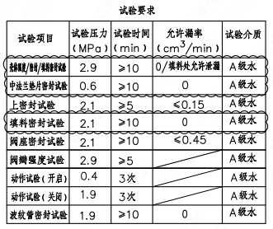
页码 | 试验项目 | 试验压力 (MPa) | 试验时间（min） | 允许漏率(cm²/min ) | 试验介质
1 | 壳体强度/密封/填料密封试验 | 2.9 | ≥10 | 0/填料允许泄漏 | A级水
1 | 中法兰垫片密封试验 | 0.6 | ≥10 | 0 | A级水
1 | 上密封试验 | 2.1 | ≥5 | ≤0.15 | A级水
1 | 填料密封试验 | 2.1 | ≥10 | 0 | A级水
1 | 阀座密封试验 | 2.1 | ≥10 | ≤0.45 | A级水 | 、
1 | 阀瓣强度试验 | 2.9 | ≥5 |  | A级水
1 | 动作试验（开启） | 0.4 | 3次 |  | A级水
1 | 动作试验（关闭） | 1.9 | 3次 |  | A级水
1 | 波纹管密封试验 | 1.9 | ≥10 | 0 | A级水

材料清单
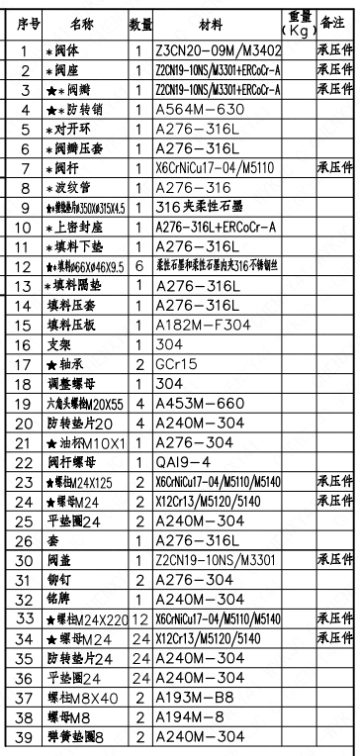
页码 | 序号 | 名称 | 数量 | 材料 | 重量（Kg） | 备注
1 | 1 | *阀体 | 1 | Z3CN20-09M/M3402 |  | 承压件
1 | 2 | *阀座 | 1 | Z2CN19-10NS/M3301+ERCoCr-A |  | 承压件
1 | 3 | *阀瓣 | 1 | Z2CN19-10NS/M3301+ERCoCr-A |  | 承压件
1 | 4 | *防转销 | 1 | A564M-630
1 | 5 | *对开环 | 1 | A276-316L
1 | 6 | *阀瓣压套 | 1 | A276-316L
1 | 7 | *阀杆 | 1 | X6CrNiCu17-04/M5110 |  | 承压件
1 | 8 | *波纹管 | 1 | A276-316
1 | 9 | *缠绕垫片∅350×∅315×4.5 | 1 | 316夹柔性石墨
1 | 10 | *上密封座 | 1 | A276-316L+ERCoCr-A
1 | 11 | *填料下垫 | 1 | A276-316L
1 | 12 | *填料∅66×∅46×9.5 | 6 | 柔性石墨和柔性石墨内夹316不锈钢丝
1 | 13 | *填料隔垫 | 1 | A276-316L
1 | 14 | 填料压套 | 1 | A276-316L
1 | 15 | 填料压板 | 1 | A182M-F304
1 | 16 | 支架 | 1 | 304
1 | 17 | 轴承 | 2 | GCr15
1 | 18 | 调整螺母 | 1 | 304
1 | 19 | 六角头螺栓M20×55 | 4 | A453M-660
1 | 20 | 防转垫片20 | 4 | A240M-304
1 | 21 | 油杯M10×1 | 1 | A276-304
1 | 22 | 阀杆螺母 | 1 | QAI9-4
1 | 23 | 螺柱M24×125 | 2 | X6CrNiCu17-04/M5110/M5140 |  | 承压件
1 | 24 | 螺母M24 | 2 | X12Cr13/M5120/5140 |  | 承压件
1 | 25 | 平垫圈24 | 2 | A240M-304
1 | 26 | 套 | 1 | A276-316L
1 | 30 | 阀盖 | 1 | Z2CN19-10NS/M3301 |  | 承压件
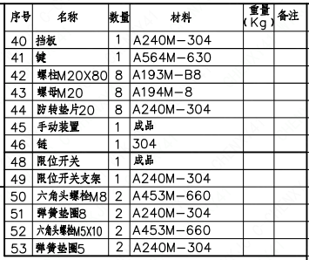
1 | 31 | 铆钉 | 2 | A276-304
1 | 32 | 铭牌 | 1 | A240M-304
1 | 33 | 螺柱M24×220 | 12 | X6CrNiCu17-04/M5110/M5140 |  | 承压件
1 | 34 | 螺母M24 | 24 | X12Cr13/M5120/5140 |  | 承压件
1 | 35 | 防转垫片24 | 24 | A240M-304
1 | 36 | 平垫圈24 | 24 | A240M-304
1 | 37 | 螺柱M8×40 | 2 | A193M-B8
1 | 38 | 螺母M8 | 2 | A194M-8
1 | 39 | 弹簧垫圈8 | 2 | A240M-304
1 | 40 | 挡板 | 1 | A240M-304
1 | 41 | 键 | 1 | A564M-630
1 | 42 | 螺柱M20×80 | 8 | A193M-B8
1 | 43 | 螺母M20 | 8 | A194M-8
1 | 44 | 防转垫片20 | 8 | A240M-304
1 | 45 | 手动装置 | 1 | 成品
1 | 46 | 链 | 1 | 304
1 | 48 | 限位开关 | 1 | 成品
1 | 49 | 限位开关支架 | 1 | A240M-304
1 | 50 | 六角头螺栓M8 | 2 | A453M-660
1 | 51 | 弹簧垫圈8 | 2 | A240M-304
1 | 52 | 六角头螺栓M5×10 | 2 | A240M-304
1 | 53 | 弹簧垫圈5 | 2 | A240M-304

图签栏
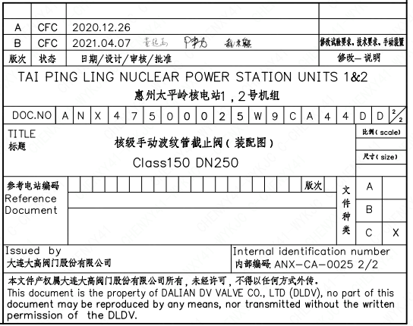
页码 | 文件编码 | 卷标 | 标题 | 参考文件编码 | 参考电站编码版次
1 | ANX47500025W9CA44DD | 2-2 | 核级手动波纹管截止阀（装配图）Class150 DN250

